schemat
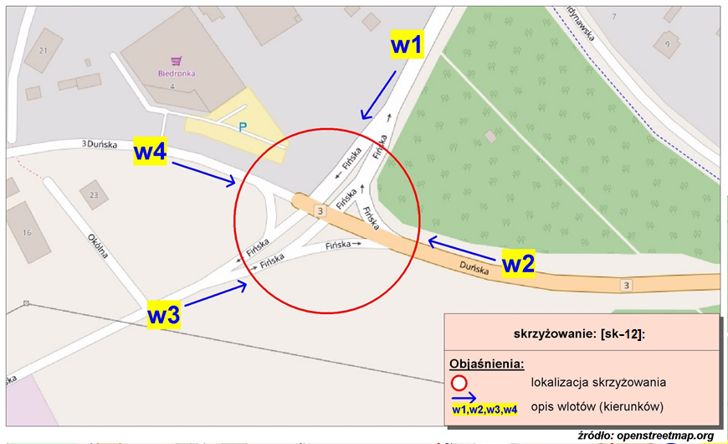
Pomiar ruchu kołowego i pieszego:
Skrzyżowanie ul. Fińska, ul. Skandynawska, ul. Duńska

w1-D8
Wlot w1 - rozkład relacji ruchu | - | 7 lipca 2018r. (sobota)
 | SL | P | SP | Piesi | Rowerzyści
 | 40 | 0 | 1 | 0 | 0
 | 12 | 3 | 0 | 0 | 0
 | 14 | 0 | 1 | 0 | 0
 | 20 | 0 | 0 | 1 | 0
 | 22 | 1 | 3 | 2 | 0
 | 45 | 4 | 3 | 1 | 3
 | 73 | 7 | 10 | 1 | 0
 | 88 | 7 | 15 | 11 | 9
 | 117 | 6 | 21 | 19 | 4
 | 138 | 7 | 40 | 33 | 5
 | 130 | 14 | 47 | 27 | 13
 | 167 | 16 | 36 | 55 | 19
 | 149 | 15 | 44 | 62 | 11
 | 172 | 17 | 41 | 42 | 4
 | 172 | 5 | 40 | 26 | 10
 | 147 | 11 | 43 | 31 | 16
 | 152 | 5 | 34 | 41 | 9
 | 127 | 13 | 28 | 47 | 11
 | 109 | 12 | 27 | 58 | 3
 | 123 | 2 | 36 | 48 | 3
 | 99 | 5 | 19 | 21 | 5
 | 77 | 3 | 21 | 15 | 9
 | 62 | 3 | 10 | 18 | 3
 | 68 | 0 | 1 | 17 | 0

w2-D8
Wlot w2 - rozkład relacji ruchu | - | 7 lipca 2018r. (sobota)
 | SL | P | SP | Piesi | Rowerzyści
 | 3 | 24 | 34 | 0 | 0
 | 4 | 8 | 23 | 0 | 0
 | 1 | 11 | 17 | 0 | 0
 | 1 | 17 | 17 | 0 | 0
 | 5 | 7 | 26 | 0 | 0
 | 9 | 16 | 45 | 0 | 0
 | 12 | 53 | 97 | 0 | 0
 | 15 | 64 | 107 | 0 | 0
 | 18 | 85 | 155 | 0 | 0
 | 16 | 55 | 135 | 0 | 0
 | 25 | 81 | 133 | 0 | 0
 | 9 | 112 | 171 | 0 | 0
 | 16 | 64 | 175 | 0 | 0
 | 10 | 47 | 159 | 0 | 0
 | 10 | 66 | 150 | 0 | 0
 | 17 | 71 | 153 | 0 | 0
 | 9 | 63 | 131 | 0 | 0
 | 10 | 89 | 126 | 0 | 0
 | 22 | 96 | 124 | 0 | 0
 | 31 | 124 | 132 | 0 | 0
 | 40 | 154 | 87 | 0 | 0
 | 35 | 153 | 98 | 0 | 0
 | 12 | 57 | 87 | 0 | 0
 | 14 | 35 | 77 | 0 | 0

w3-D8
Wlot w3 - rozkład relacji ruchu | - | 7 lipca 2018r. (sobota)
 | SL | P | SP | Piesi | Rowerzyści
 | 30 | 3 | 97 | 0 | 0
 | 2 | 3 | 19 | 0 | 0
 | 2 | 0 | 8 | 0 | 0
 | 2 | 0 | 17 | 0 | 0
 | 2 | 2 | 9 | 0 | 0
 | 20 | 4 | 78 | 0 | 0
 | 64 | 5 | 221 | 0 | 0
 | 66 | 15 | 224 | 0 | 0
 | 11 | 6 | 21 | 0 | 0
 | 12 | 9 | 25 | 0 | 0
 | 15 | 6 | 28 | 0 | 0
 | 53 | 12 | 105 | 0 | 0
 | 9 | 11 | 40 | 0 | 0
 | 10 | 12 | 33 | 0 | 0
 | 5 | 2 | 36 | 0 | 0
 | 6 | 10 | 24 | 0 | 0
 | 55 | 12 | 175 | 0 | 0
 | 34 | 3 | 67 | 0 | 0
 | 14 | 4 | 30 | 0 | 0
 | 50 | 5 | 155 | 0 | 0
 | 151 | 8 | 436 | 0 | 0
 | 33 | 3 | 43 | 0 | 0
 | 31 | 5 | 36 | 0 | 0
 | 29 | 13 | 63 | 0 | 0

w4-D8
Wlot w4 - rozkład relacji ruchu | - | 7 lipca 2018r. (sobota)
 | SL | P | SP | Piesi | Rowerzyści
 | 0 | 30 | 0 | 0 | 0
 | 1 | 17 | 2 | 2 | 0
 | 1 | 17 | 1 | 0 | 0
 | 0 | 7 | 2 | 1 | 0
 | 2 | 11 | 0 | 0 | 0
 | 3 | 20 | 0 | 0 | 0
 | 4 | 34 | 4 | 1 | 1
 | 7 | 125 | 10 | 3 | 2
 | 17 | 51 | 9 | 0 | 1
 | 24 | 57 | 13 | 2 | 2
 | 19 | 87 | 15 | 0 | 0
 | 16 | 71 | 11 | 4 | 6
 | 21 | 78 | 12 | 1 | 1
 | 22 | 66 | 10 | 4 | 5
 | 17 | 95 | 6 | 2 | 0
 | 13 | 80 | 8 | 4 | 2
 | 16 | 94 | 11 | 6 | 4
 | 19 | 77 | 11 | 3 | 0
 | 20 | 78 | 8 | 1 | 0
 | 23 | 107 | 15 | 6 | 1
 | 12 | 146 | 15 | 2 | 0
 | 7 | 63 | 15 | 0 | 1
 | 6 | 37 | 11 | 2 | 0
 | 3 | 29 | 4 | 3 | 2

